테스트 케이스별 결과 화면
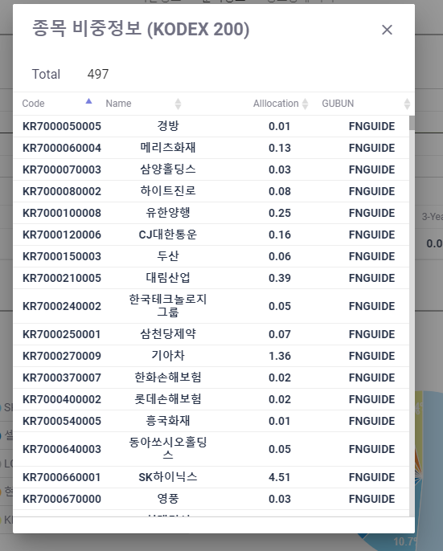
ETP 플랫폼 구축 |  |  |  | 단위테스트 결과서
단위테스트 ID | UT-IDX_MNG_04 | 단위테스트명 | 분석정보
업무구분 | INDEX | 작성자 | 박중근

1. 비중이 큰순서로 TOP 10개 정보를 보여준다. 2. TOP10 개에 대한 원차트를 보여준다.
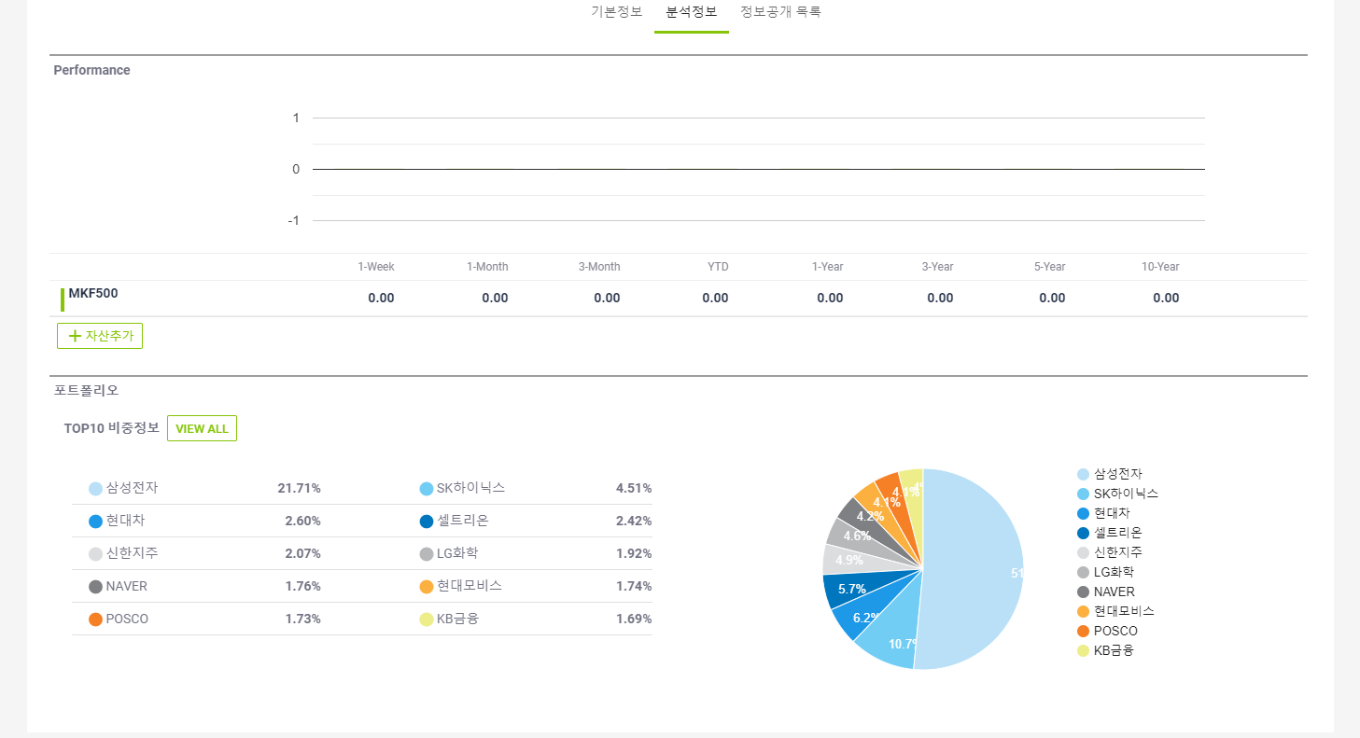

2. View All 클릭시 전체 비중정보가 팝업창에서 보여진다.

